IO関連図
I/O関連図
 | システム名 | サブシステム名 | 機能名 | 作成会社 | 担当者
 | 勤怠管理システム | 勤怠情報登録 | 勤怠情報 |  | 陳園園

勤怠情報詳細
勤怠情報登録
勤怠実績

画面イメージ
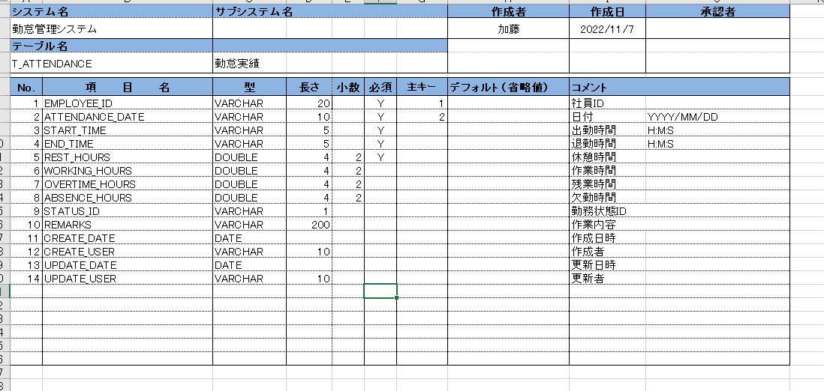
画面レイアウト
システム名 |  | サブシステム名 | 機能名 | 作成会社 | 担当者
勤怠管理システム |  | 勤怠情報・一覧/登録 | 勤怠情報一覧/勤怠情報登録/勤怠情報詳細 | 株式会社トップクラウド | 陳文・陳園園 | 表示内容：
 |  |  |  |  |  | ※1 | 社員ID（データベースから参照）
 |  |  |  |  |  | ※2 | 氏名（データベースから参照）
社員ID | ○○ |  |  |  |  | ※3 | 所属部門（データベースから参照）
氏名 | ○○ |  |  |  |  | ※4 | 日付（データベースから取得）（ドロップダウンボックスを追加）
所属部門 | ○○ |  |  |  |  | 5 | 状態（選択入力）（1出勤、２有給、３特別休暇、４欠勤、５そのほか）（セレクトボックスを用意）

日付 | 〇〇 |  |  |  |  | 自動/手動（入力）：
 |  |  |  |  |  | 1 | 作業開始時間（修正ボタンから手動入力）（ドロップダウンボックスを追加） |  | HH：ＭM
作業開始時間 |  |  |  |  |  | 2 | 作業終了時間（修正ボタンから手動入力）（ドロップダウンボックスを追加） |  | HH：ＭM
 |  |  |  |  |  | 3 | 休憩時間（修正ボタンから手動入力）（ドロップダウンボックスを追加） |  | HH：ＭM
作業終了時間 |  |  |  |  |  | 4 | 作業内容：手動入力（100桁まで/null可能）（ドロップダウンボックスを追加）

休憩時間 |  |  |  |  |  | ボタン：
 |  |  |  |  |  | 1 | 登録ボタン：
状態 |  |  |  |  |  |  | ①関連チェック
 |  |  |  |  |  |  | ・作業開始時間 ＞ 作業終了時間
作業内容 |  |  |  |  |  |  | エラー「作業開始時間は作業終了時間を超過しました。」を出力する。
 |  |  |  |  |  |  | ・作業終了時間 ー 作業開始時間 ＜ 休憩時間

 |  |  |  |  |  |  | ②関連チェックでエラーなしの場合
 |  |  |  |  |  |  | 入力した内容をDB「勤怠実績情報」を登録

登録
戻る
 |  |  |  |  |  | 2 | 戻るボタン： | 勤怠情報詳細を戻る

